Copyright
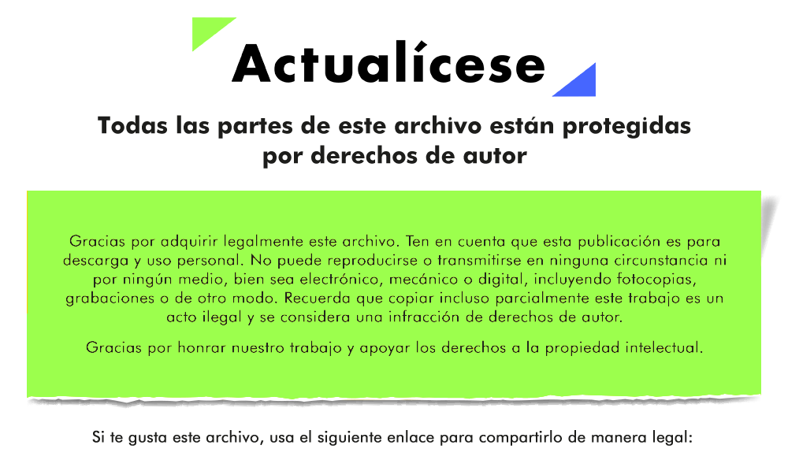

 | x

https://actualicese.com/caso-practico-de-presupuestos-y-proyecciones-financieras-para-una-pyme/

Empieza aquí

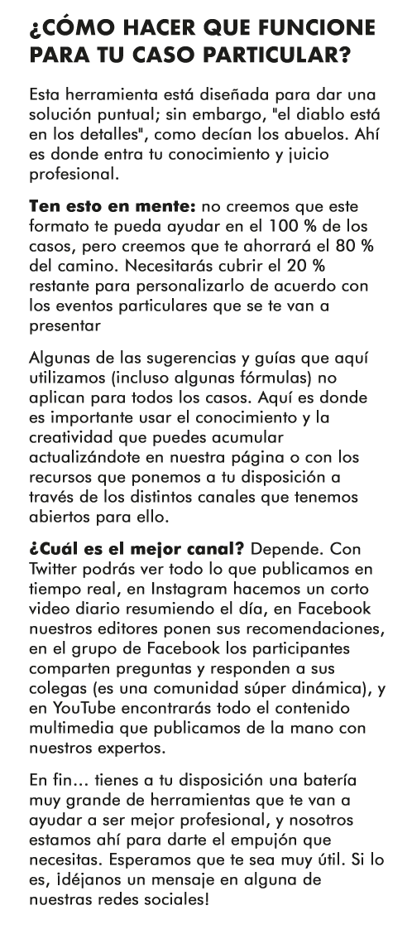

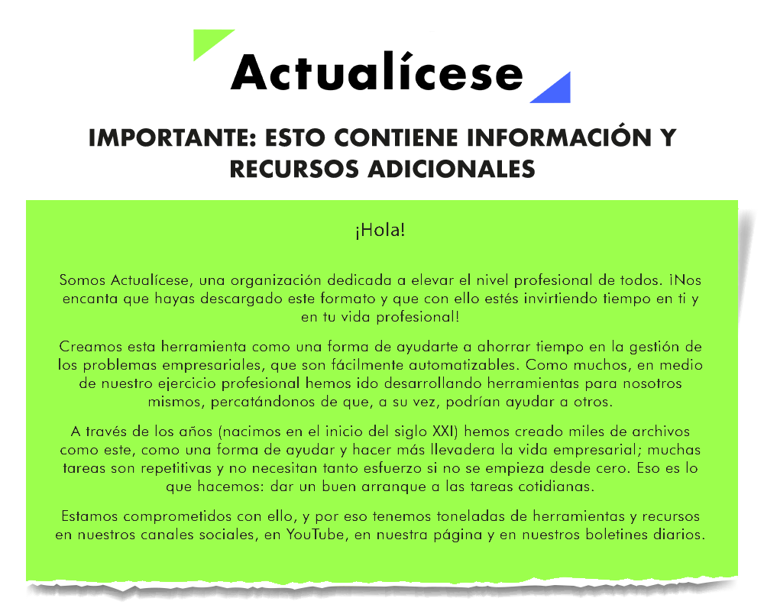

x

